FINANCIAL-BEFORE
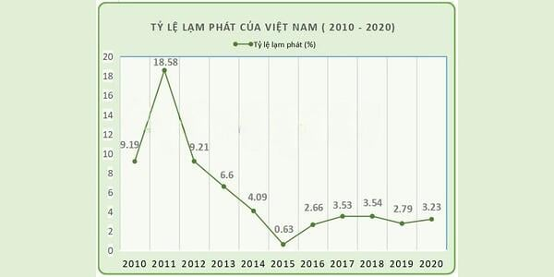
Kỳ (năm) | Dòng tiền |  | Lạm phát | 6%
0 | (VND 100,000,000)
1 | VND 20,000,000
2 | VND 22,000,000
3 | VND 24,200,000
4 | VND 26,620,000
5 | VND 29,282,000
NPV (Net Present Value) | VND 1,635,264

Kỳ (năm) | Dòng tiền
0 | (VND 100,000,000)
1 | VND 20,000,000
2 | VND 20,000,000
3 | VND 20,000,000
4 | VND 20,000,000
5 | VND 20,000,000
NPV (Net Present Value) | (VND 14,861,061)
Một người gửi vào ngân hàng $10,000 với lãi suất 5% một năm, và trong các năm sau, mỗi năm gửi thêm vào $200, trong 10 năm. Vậy khi đáo hạn (10 năm sau), người đó sẽ có được số tiền là bao nhiêu ?

Lãi suất (năm) | 5% |  | GHI CHÚ
Tiền gửi ban đầu | ($10,000) |  | rate | lãi suất
Mỗi năm gửi thêm | ($200) |  | nper | kỳ hạn (theo tháng hoặc theo năm)
Kỳ hạn | 10 |  | pmt | số tiền thanh toán theo kỳ hạn (hoặc bỏ thêm)
FV (Future Value) | $18,804.52 |  | pv | present value (số tiền đầu tư ban đầu)

Bạn muốn có một số tiền tiết kiệm là $3,000,000 sau 10 năm, biết rằng lãi suất ngân hàng là 8% một năm, vậy từ bây giờ bạn phải gửi vào ngân hàng bao nhiêu tiền ?
Lãi suất | 8%
Kỳ hạn (năm) | 10
Số tiền mong muốn | $3,000,000
PV (Present Value) | ($1,389,580)

Bạn muốn có một số tiền tiết kiệm là $50,000,000 sau 10 năm, biết rằng lãi suất (không đổi) của ngân hàng là 12% một năm, vậy từ bây giờ, hằng tháng bạn phải gửi vào ngân hàng bao nhiêu tiền ?
Lãi suất (/ năm) | 6%
Lãi suất (/ tháng) | 0.5%
Kỳ hạn (năm) | 10
Kỳ hạn (tháng) | 120
Số tiền mong muốn | $50,000,000
PMT | ($305,102.51)

Giả sử bạn muốn vay trả góp $8,000,000 trong 4 năm, nhân viên ngân hàng sau một hồi tính toán, phán rằng mỗi tháng bạn phải trả cả gốc lẫn lãi là $200,000. Vậy ngân hàng đó tính lãi suất hằng tháng (hoặc lãi suất hằng năm) cho bạn là bao nhiêu ?
Số tiền vay | $8,000,000 | VND 37,999,000
Kỳ hạn (năm) | 4 | 2
Kỳ hạn (tháng) | 48 | 24
Số tiền trả hàng tháng | ($200,000) | (VND 1,547,000)
Số tiền trả hàng năm | ($2,400,000) | (VND 18,564,000)
Số tiền trả ban đầu |  | (VND 7,600,000)
RATE (năm) | 7.71% | 14%
RATE (tháng) | 0.64% | 1.20%

Giả sử bạn mua một miếng đất với giá là $1,000,000 và sau 4 năm, bạn bán được $1,200,000. Vậy bạn lời hay lỗ với lãi suất ngân hàng hàng năm không đổi là 6%
Lãi suất ( theo năm) | 6%
Số năm | 4
Tiền đầu tư | ($1,000,000)
Tiền bán | $1,200,000
FV của tiền đầu tư ban đầu nếu bỏ vào ngân hàng | $1,262,476.96
Tiền chênh lệch | ($62,476.96)

